01.서버시작 시의 처리
[라이브러리]

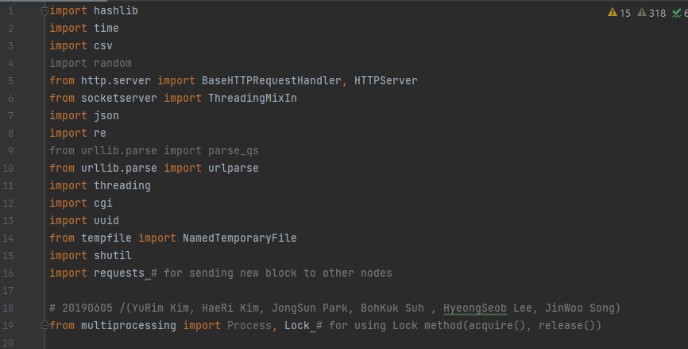
 | 라이브러리명 | 내용
 | hashlib | # 해시 알고리즘 생성용 라이브러리 ( https://docs.python.org/ko/3/library/hashlib.html )
 | time | # 시간 함수 라이브러리 ( https://docs.python.org/ko/3/library/time.html?highlight=time#module-time )
 | csv | # csv형식의 데이터에 대한 읽고 쓰기 라이브러리 ( https://docs.python.org/ko/3/library/csv.html?highlight=csv#module-csv )
 | http.server | # HTTP기반 서버 작성 및 실행 관련 라이브러리 ( https://docs.python.org/ko/3/library/http.server.html?highlight=http%20server#module-http.server ) 1) BaseHTTPRequestHandler : 서버에 들어오는 HTTP형식의 리퀘스트 처리에 사용 2) HTTPServer : 서버의 주소와 포트를 인스턴스 변수로 저장. 처리기(handler)로 접근할 수 있다.
 | socketserver | # 서버 작성 관련 라이브러시 ( https://docs.python.org/ko/3/library/socketserver.html?highlight=socketserver#module-socketserver ) 1) ThreadingMixIn : 서버 유형을 스레딩으로 작성
 | json | # json 인코딩/디코딩 라이브러리 ( https://docs.python.org/ko/3/library/json.html?highlight=json#module-json )
 | re | # 정규식 사용 관련 라이브러리 ( https://docs.python.org/ko/3/library/re.html?highlight=re#module-re )
 | urllib.parse | # url문자열은 구성요소 별로 분리/재결합하는 라이브러리 ( https://docs.python.org/ko/3/library/urllib.parse.html?highlight=urllib%20parse#module-urllib.parse )
 | threading | # 복수의 I/O작업을 동시에 수행하는 라이브러리 ( https://docs.python.org/ko/3/library/threading.html?highlight=threading#module-threading )
 | cgi | # CGI ( Common Gateway Interface ) 프로그램 작성용 라이브러리 ( https://docs.python.org/ko/3/library/cgi.html?highlight=cgi#module-cgi )
 | uuid | # 범용 고유 식별자 ( Universary Unique Identifier ) 의 생성을 위한 라이브러리 ( https://docs.python.org/ko/3/library/uuid.html?highlight=uuid#module-uuid )
 | tempfile | # 별도로 저장되지 않는 임시 파일/디렉토리 생성 관련 라이브러리 ( https://docs.python.org/ko/3/library/tempfile.html?highlight=tempfile#module-tempfile ) 1) NamedTemporaryFile : 임시 저장을 위한 파일형 객체를 반환하며, 파일 시스템 내에서 해당 객체의 이름을 확인할 수 있다.
 | shutil | # 고수준 파일 연산 라이브러리 ( https://docs.python.org/ko/3/library/shutil.html?highlight=shutil#module-shutil )
 | requests | # URL을 열거나 관리하기 위한 라이브러리 ( https://docs.python.org/ko/3/library/urllib.request.html?highlight=request#module-urllib.request )
 | multiprocessing | # 프로세스 스포닝을 구현하기 위한 라이브러리. ( https://docs.python.org/ko/3/library/multiprocessing.html?highlight=multiprocessing#module-multiprocessing ) # 위 threading과 유사하나, threading이 지원하지 않는 것도 일부 지원. # 예시 코드에서는 Lock 기능을 통해 자원의 효율적 관리를 구현하고자 사용한 것이며, 기본적인 병렬처리는 threading으로 구현함 1) lock.acquire() : 자원 사용 2) lock.release() : 자원 사용 완료, 다른 스레드가 가져갈 수 있도록 들고 있는 연산자원 내려놓기.

[초기 선언 변수]

 | 변수명 | 내용
 | g_txFileName | 트랜잭션의 정보를 저장할 파일
 | g_bcFielName | 블록의 정보를 저장할 파일
 | g_nodelstFileName | 연결된 노드의 정보를 저장할 파일
 | g_receiveNewBlock
 | g_difficulty | 블록의 난이도를 결정 (앞의 몇 자리를 풀어야 하는가)
 | g_maximunTry | 최대 시행 횟수
 | g_nodeList | 일종의 마스터서버. 새로운 블록체인 노드가 발생하였을 때, 이 위치에서 기존에 존재하던 블록들에 대한 신뢰할 수 있는 정보를 가져오게 된다.

[서버 실행 ( initSvr() 실행 )] | <HTTP서버 구성에 사용한 패러미터>

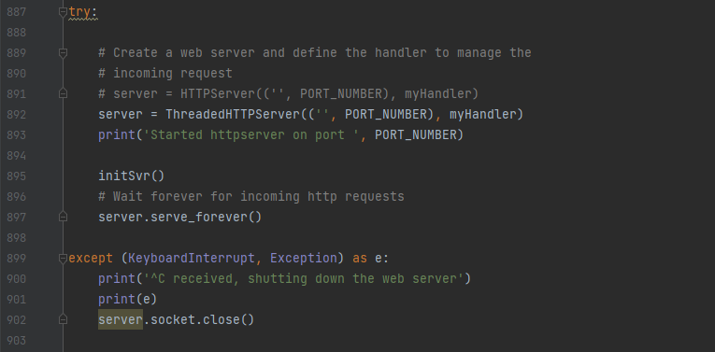
 | 패러미터 | 용도
 | " | # 서버의 주소 값
 | PORT_NUMBER | # 서버에 접속하기 위한 포트번호
 | myHandler | # 브라우저에서 오는 request를 제어하기 위한 핸들러 클래스 # 기본적으로 들어오는 웹브라우저를 통해 들어오는 request는 이 처리기를 통해 분류되어 처리 절차를 밟게 된다. # [3] Request 처리 과정을 참조할 것

서버 실행 함수. [2] 에서 서술
 | # myHandler 클래스는 아래에 정의되어 있으며, 자세한 처리 내용은 추후에 서술
임의로 서버 종료 전까지 계속 유지

서버 종료 시, 해당 소켓을 닫음 ( 8666 )

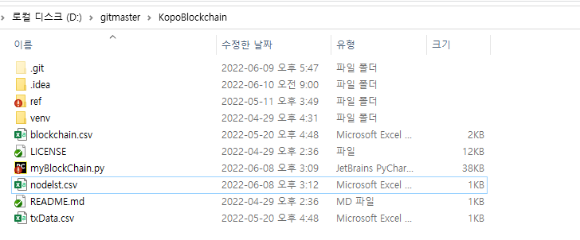
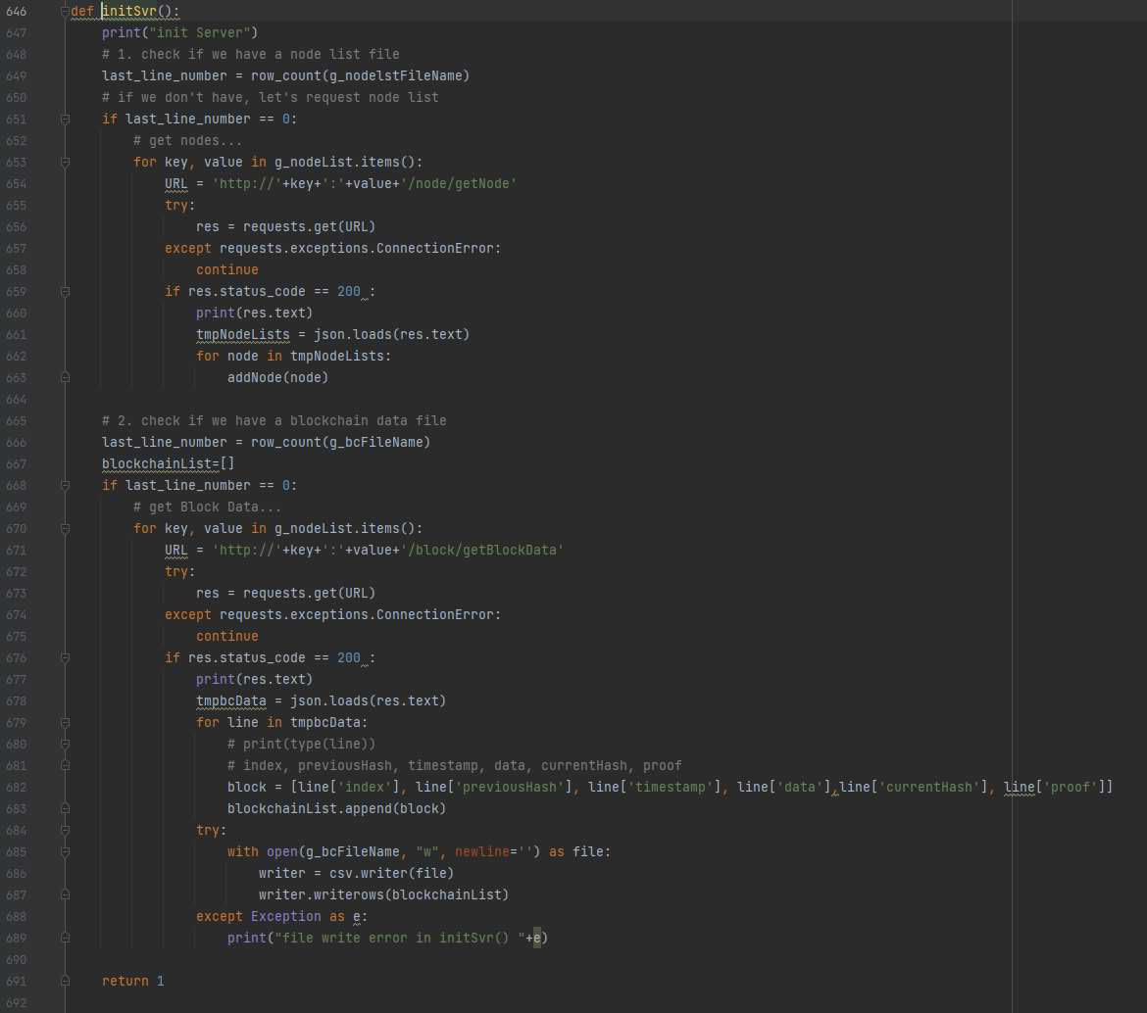

자신의 경로에서 노드 정보를 불러온다

불러온 데이터의 값이 0이다 ? >>> 노드의 정보가 존재하지 않는다는 것

신뢰할 수 있는 노드에서 다른 노드에 대한 정보를 받아온다 (g_nodeList 는 변수부에 정의한 127.0.0.1:8666)

이거

정상적으로 노드 정보 받아왔을 때 호출
[노드 및 블록 데이터 생성 addNode() ]로 이동!!
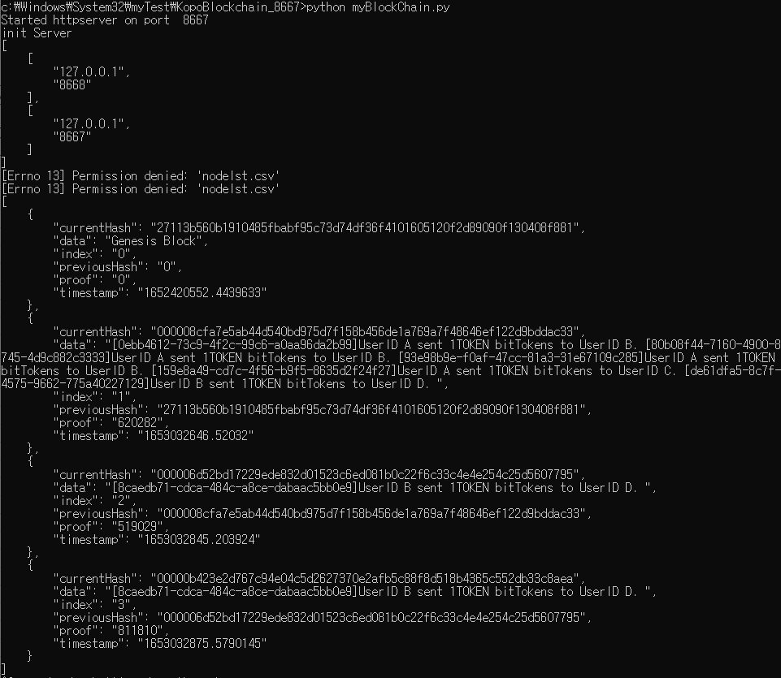

노드의 데이터를 가져온 후, 이제 블록의 데이터를 가져온다.

불러온 데이터의 값이 0이다 ? >>> 블록의 정보가 존재하지 않는다는 것
서버를 실행한 8667 서버에서는 노드정보 및 블록 정보가 없었기에 8666 서버에서 불러옴
Result

해당 에러는 경로에 따른 결과 테스트를 위해 System32에 넣어서 발생한 에러
권한 이슈이므로 일반적인 경로에서는 발생하지 않음. (아마도)
http://127.0.0.1:8666/block/getBlockData 로 요청을 보내 받은 값은 res 에 저장
상대 노드에 접속하지 못하였을 경우 continue

접속 성공하였을 경우, Status Code 200 받음

response에서 text를 추출하여 json형식으로 tmpbcData에 넣음
받아온 블록의 정보들을 출력

반복문으로 tmpbcData의 한 행마다 시행. 각각의 key에 대응하는 value를 뽑아내어 block 생성 후, blockchainList에 추가

blockchain.csv 라는 파일을 생성하여 그 안에 blockchainList를 추가

[노드 및 블록 데이터 생성 addNode() ]

# addNode까지 완료된 시점에서 서버 시작과 동시에 이루어지는 과정은 종료
# 이후의 과정은 GET/POST 방식을 통해 요청이 있을 때 이루어지며, myHandler 의 처리에 따라서 이루어진다.

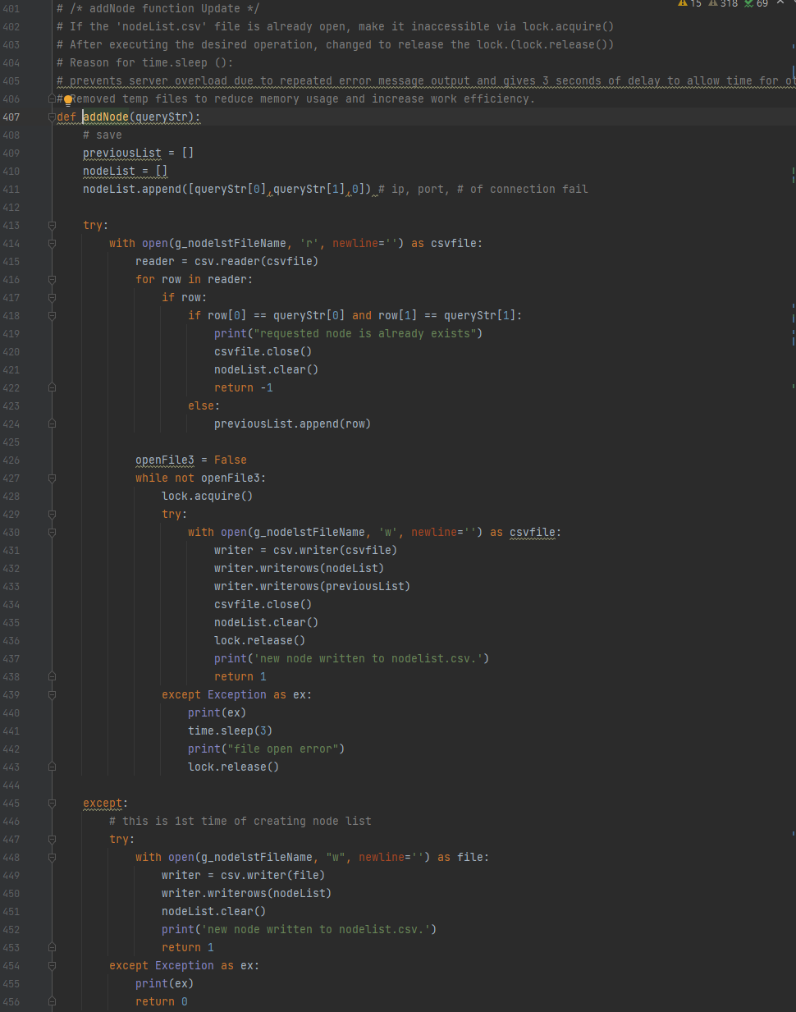

initSvr() 에서 addNode를 호출할 때, 노드의 각 행을 패러미터로 보냄.
즉, queryStr은 노드의 정보이며 이를 ip부분과 port부분으로 나누어 리스트에 저장

기존에 nodelst.csv 가 존재하였을 경우

nodelst.csv의 데이터를 reader로 저장

nodelst.csv와 queryStr의 ip 및 포트를 각각 비교.
값이 같을 경우 할 일이 없으므로 종료

다를 경우 nodelst.csv의 값을 previousList에 추가

기존에 nodelst.csv 가 존재하지 않았을 경우

nodelst.csv 작성 후, nodeList의 값을 추가
그 후 반복문 종료

02.Request의 처리 - GET
[Request의 처리 - GET]

여기서 처리기로 사용할 함수를 선언

블록 객체의 구성 요소

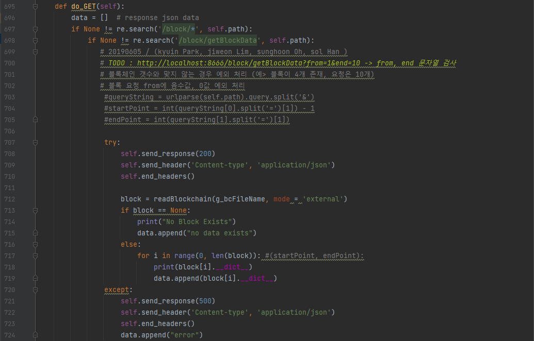
응답으로 반환할 값을 담기 위한 리스트
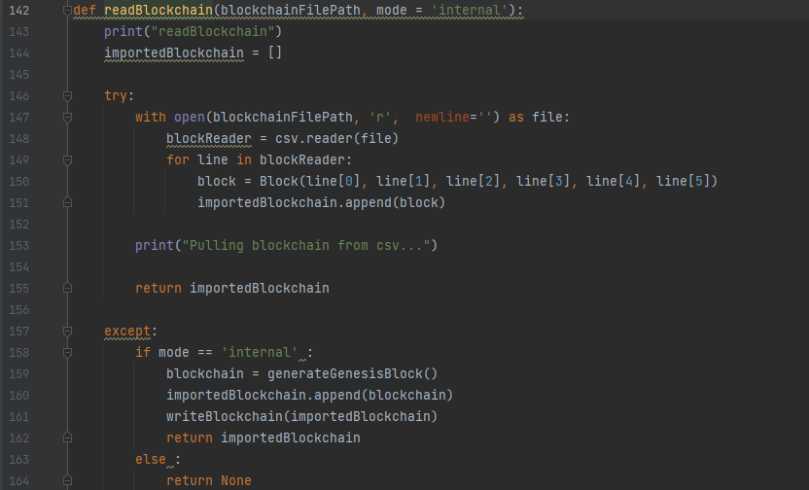
데이터를 json으로 인코딩하여 반환하는 함수
경로가 /block/* 에 해당하는 경우
읽은 블록의 데이터를 담기 위한 리스트
/block/getBlockData - 블록 데이터 가져오기 위한 GET 요청
blockchain.csv를 file객체로 사용하며, csv.reader로 blockReader에 리스트 형태로넣음

blockReader의 각 요소들을 line으로 읽어와, 그 아래의 요소들을 다시 Block객체에 추가
최초의 블록이기에 index, 이전 블록 정보, 작업증명은 0
그렇게 만든 block을 상기 리스트에 추가

제네시스 블록의 생성시점
블록의 정보를 sha256으로 해시 암호화 후, 문자열로 반환
Status Code 200 반환 - Request 정상 처리
반복문을 통해 최종적으로 읽어온 블록 데이터의 리스트를 반환
최초의 블록이기에 index, 이전 블록 정보, 작업증명은 0

최종적으로 나온 값들로 Block 객체를 구성하여 반환
기존 블록 데이터 읽기
블록체인이 처음 시작되는 것일 경우, 제네시스블록 생성

readBlockchain으로 반환한 값이 없을 경우 => blockchain.csv가 존재하지 않을 경우

data에 값 없다는 메세지 추가

제네시스블록을 importedBlockchain에 담아 writeBlockchain에 전달
각 block의 요소들을 차례로 읽어와, 블록 아래의 요소들을 딕셔너리 형태로 변환하여 data에 추가

Status Code 500반환 - 서버 에러
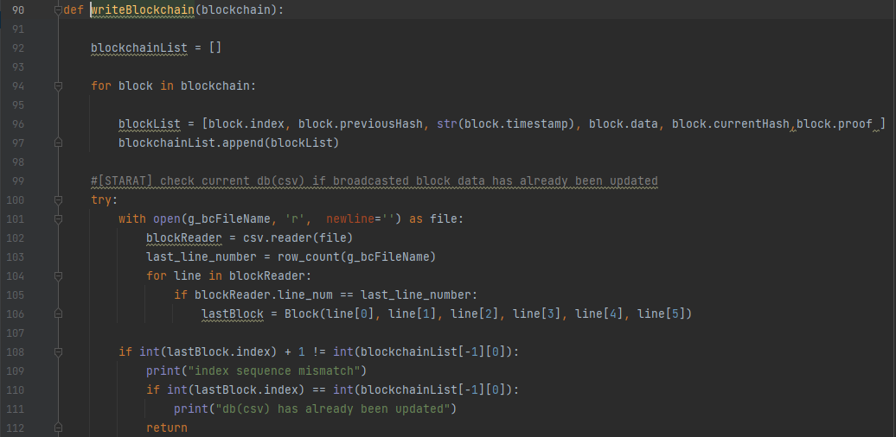

data에 에러 메세지 추가
패러미터로 받은 블록데이터들을 차례로 꺼내어, 각각의 요소들을 풀어 리스트 형태로 변환

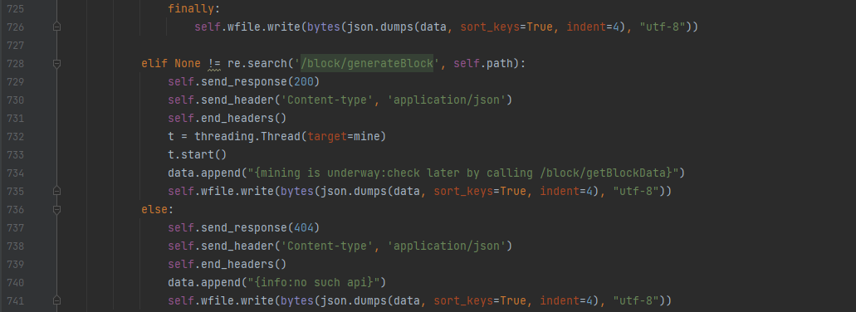

/block/generateBlock - 블록 채굴을 위한 GET 요청
[/block/getBlockData 의 흐름]

기존에 블록데이터가 존재할 경우
여기서부터 블록 채굴을 위한 프로세스가 별도의 스레드로 돌기 시작하며, main과는 별도로 돌아간다.
전체 데이터의 수를 찾아 last_line_number에 대입
blockReader에 들어있는 블록 데이터를 반복문을 통해 하나하나 돌림

블록의 line_num이 위에서 찾은 마지막 블록 데이터의 number와 일치할 경우, 해당 블록의 요소들을 Block객체로 묶어 lastBlock에 저장

위 과정에서 찾은 lastBlock의 index가 처음 받은 블록 데이터의 마지막 값의 index와 일치하는지 확인. 일치할 경우, 이미 가지고 있는 블록데이터와 쓰고자하는 블록데이터가 동일하다는 것이기에 갱신할 필요 없음 -> 함수 종료

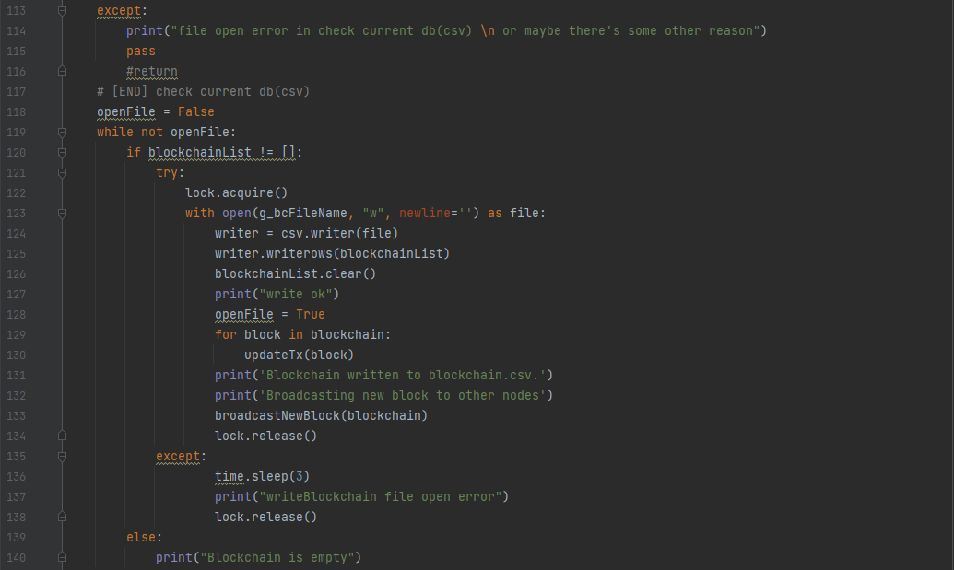
blockchain.csv가 존재하지 않는 것이기에 예외처리 진행

반복문의 조건이 False가 아니게 될 때까지 반복 실행
blockchainList가 비어있지 않다 -> blockchain.csv에 무언가를 써야한다.

[/block/generateBlock 의 흐름]
이하의 작업을 위해 리소스를 묶어두는 코드
blockchain.csv를 쓰기모드로 접근, 없을 경우 작성
기존 블록데이터 가져오기
위에서 받은 모든 블록의 데이터를 가진 blockchainList에서 각각의 요소를 하나의 row로써 blockchain.csv에 쓰기. 이후, blockchainList의 내용 초기화

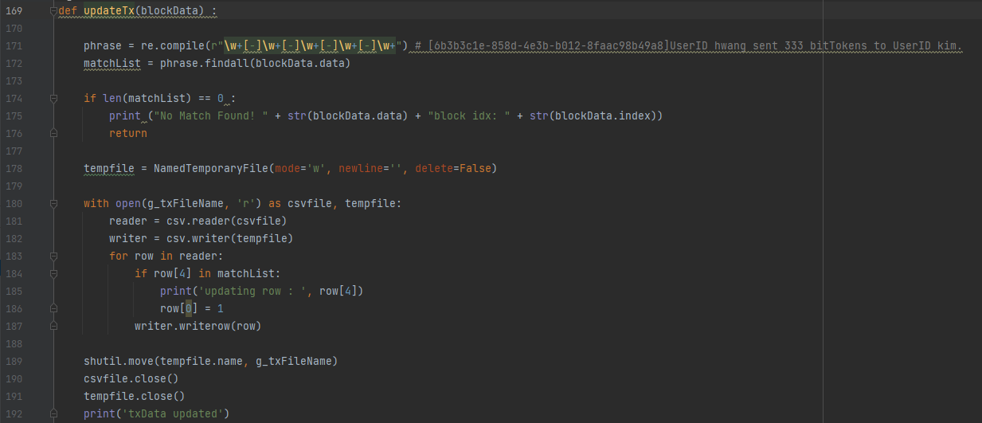
write완료되면 openFile의 상태를 True로 변경하여 반복문 끊기
트랜잭션 정보 업데이트

matchList가 없을 경우 -> 패러미터로 받은 block의 data 부분이 트랜잭션의 uuid와 일치하지 않을 경우 -> 함수 종료

작업을 완료하여 리소스를 풀어주는 코드
임시파일 생성

트랜잭션 데이터를 읽어와 reader로,
임시파일을 writer로 선언

트랜잭션 데이터 가져오기
blockchainList에 데이터가 없음
 | line
트랜잭션 데이터 가져오기
각 트랜잭션의 row를 읽어와서 마지막 data가 위에서 찾은 matchList에 있을 경우

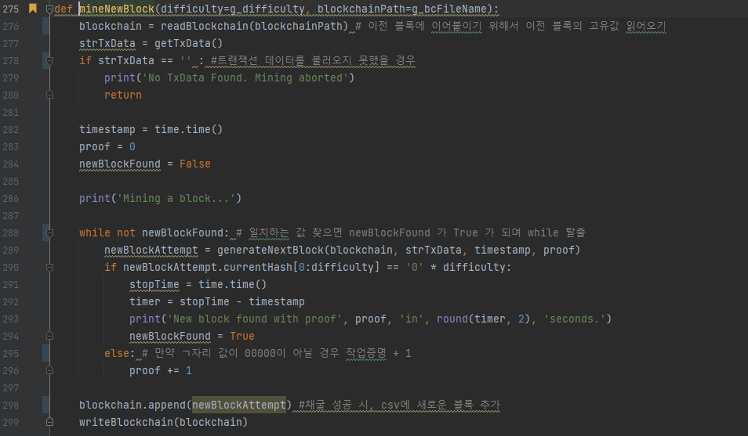
패러미터로 받은 블록의 정보를 다시 broadcastNewBlock으로 전달
커밋여부를 Y로 변경
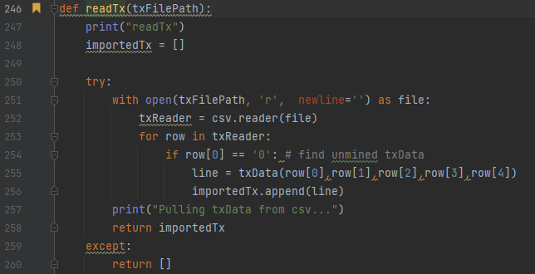
writer로 선언한 임시파일에 트랜잭션의 정보 쓰기

임시파일의 명칭을 txData.csv로 하여 갱신 ( linux의 mv 명령어와 유사한 것으로 추정 )

위에서 연 reader 및 writer 해제

생성시점, 작업증명 생성

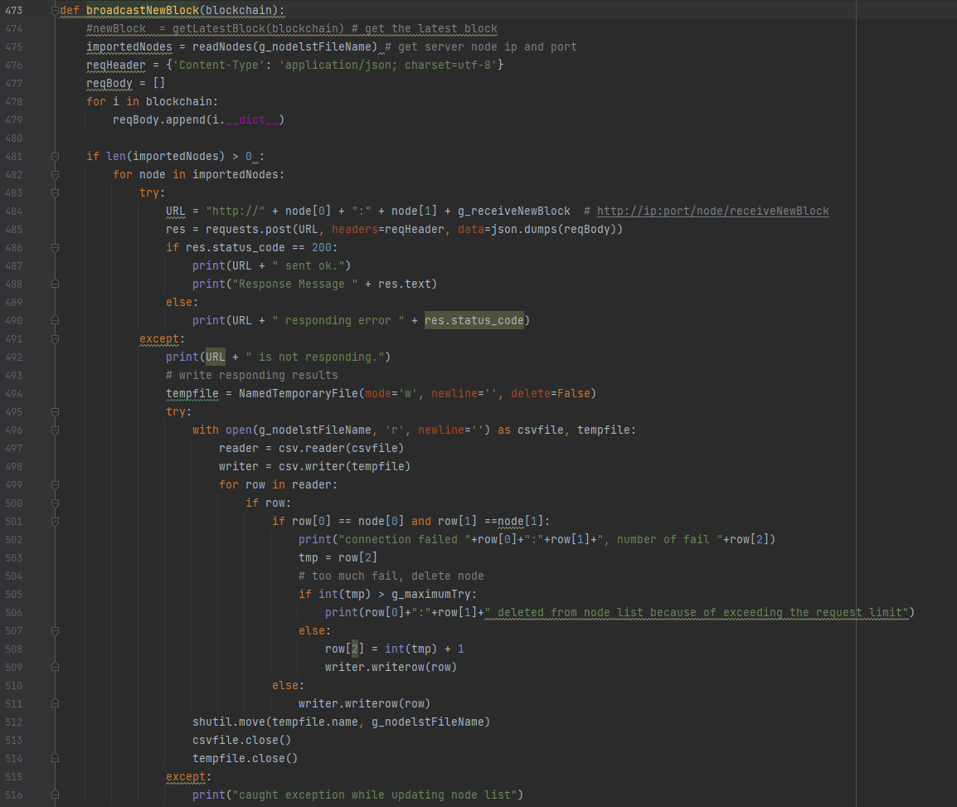
nodelst.csv의 데이터를 읽어와 importedNodes에 넣음
채굴시도블록을 해시한 값의 인덱스가 설정한 난이도와 일치할 경우
(채굴 성공)
생성시점 및 작업증명 확정

받은 블록의 정보를 딕셔너리로 변환하여 reqBody에 추가

해시와 난이도 불일치 -> 작업증명 + 1
다른 노드 정보를 가지고 있을 경우, 각각의 노드를 대상으로 반복문 실행

신규블록 생성 시도

해당 노드의 URL을 작성하여, 블록의 데이터를 json형태로 POST 상태코드가 200이 오면 정상적으로 블록정보 전파 완료
이전 블록보다 깊이 + 1

해당 URL로 request가 정상적으로 이루어지지 않았을 경우

임시파일 생성
필요한 6가지 요소를 이용해 hash암호화 진행 후, 블록을 newBlockAttemp로 반환
마지막 블록의 값 반환
nodelst.csv의 정보를 읽기용 임시파일을 쓰기용으로 받음

읽어온 nodelst.csv의 각 row( 하나의 노드 )를 대상으로 반복문 실행

row와 위에서 importedNodes로 받은 node의 ip 및 port가 일치할 경우

해당 노드로의 브로드캐스팅 시행 횟수를 tmp로 받음

만약 시행횟수가 최대시행횟수인 100을 넘을 경우, 이하 실행

시행횟수가 최대시행횟수 이하일 경우 시행횟수 + 1 이후, 임시파일에 추가
[/node/addNode 및 /node/getNode 의 흐름]

row와 node의 ip 및 port가 불일치할 경우, nodelst.csv의 내용을 임시파일에 추가
임시파일의 명칭을 nodelst.csv로 하여 갱신 ( linux의 mv 명령어와 유사한 것으로 추정 )

위에서 연 reader 및 writer 해제
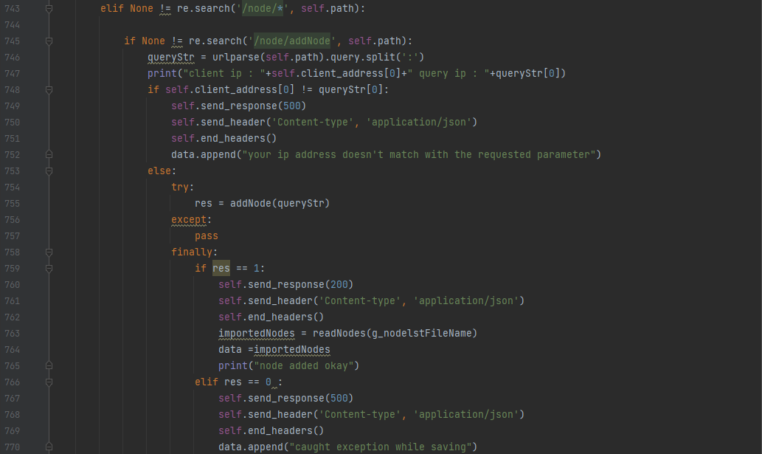
/node/addNode - 신규 노드를 추가하기 위한 GET 요청
<Request 예시>
들어온 요청을 파싱하여 ip ( queryStr[0] )과 port ( queryStr[1] ) 로 분할

요청을 보낸 쪽의 ip와 노드에 추가하고자 하는 ip가 불일치할 경우

ip가 일치할 경우, 추가할 노드의 ip 및 port 정보를 가진 queryStr을 패러미터로 addNode 실행 addNode의 동작은 시트01 참조

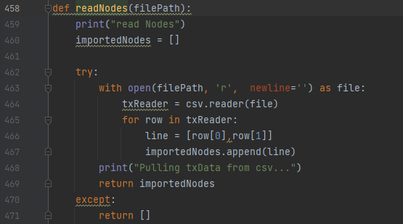

addNode의 res = 1 이면 정상적으로 노드의 쓰기가 완료되었다는 것.
nodelst.csv를 읽어와 txReader로 선언
각 노드의 ip, port를 리스트로 묶어 importedNodes에 추가 후 반환
StatusCode 200 반환

addNode의 res = 0 이면 에러가 발생하였다는 것
StatusCode 500 반환

addNode의 res = -1 이면 이미 동일한 데이터를 가지고 있어 작업할 필요가 없다는 것
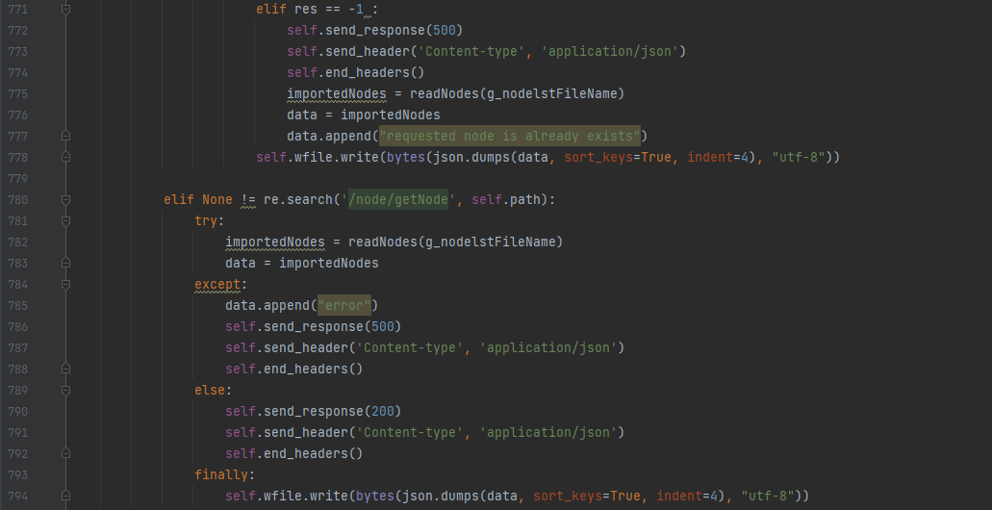
StatusCode 500 반환

/node/getNode - 가지고 있는 노드를의 정보를 가져오기 위한 GET 요청

서버 연결 에러시, StatusCode 404 반환

03.Request의 처리 - POST
[Request의 처리 - POST]

POST 요청이 들어왔을 경우의 제어

/block 경로로 요청이정상적으로 들어왔을 경우
StatusCode 200 반환

블록체인의 검증을 위한 POST 요청
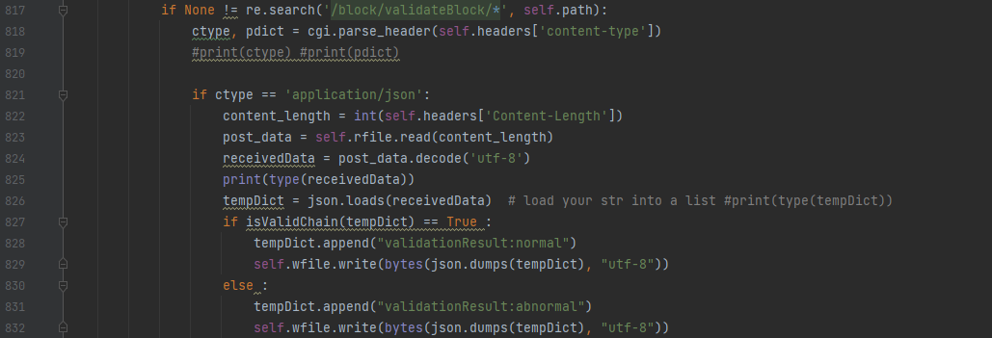
POST요청에 포함된 header 중 content-type을 파싱
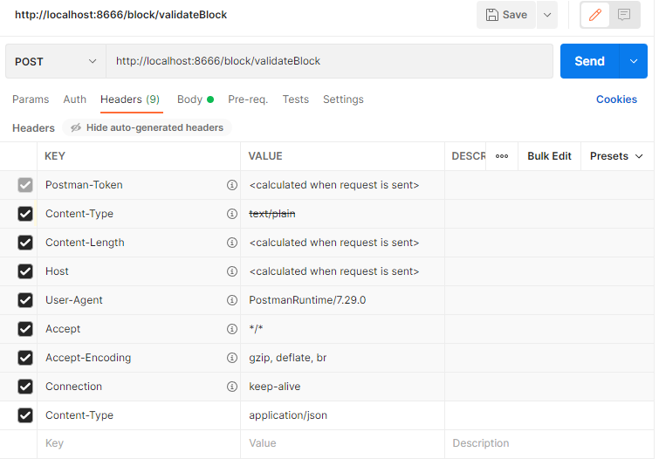
나온 ctype의 값으로 진행
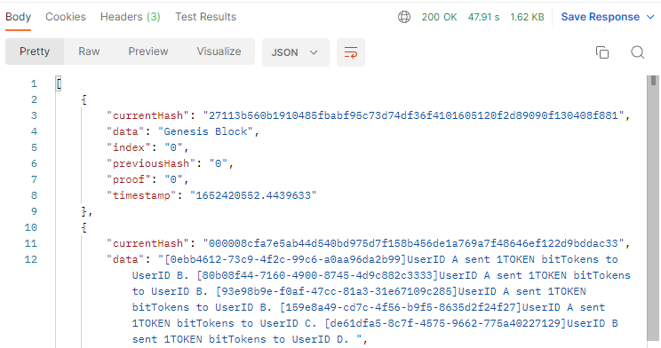
POST에서 body로 보낸 데이터의 길이

utf-8 유니코드로 디코드하여 bytes 자료형에서 문자열 자료형으로 변환
문자열로 바꾼 receivedData를 json형태 ( 딕셔너리 )로 변환하여 tempDict로 선언

tmpDict를 패러미터로 isValidChain ( 유효성 검사 로직 ) 실행

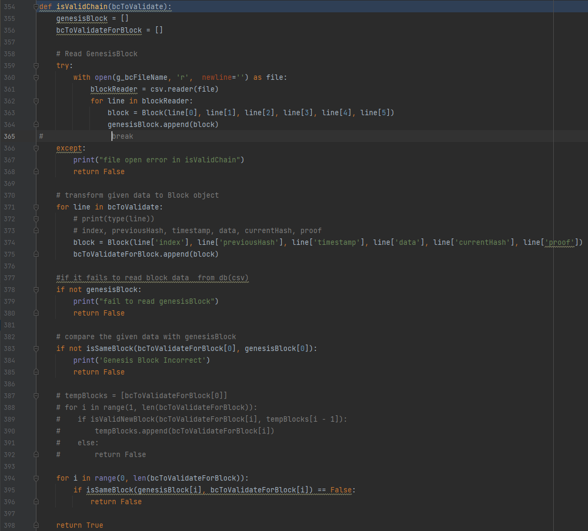
자신의 blockchain.csv ( 블록 정보 )를 가져와 넣을 배열
패러미터로 받은 tempDict에 있는 블록 정보를 추출해 넣을 배열
이거

자신의 경로의 blockchain.csv 에서 데이터를 읽어와 blockReader 로 선언
blockReader에서 하나의 row ( 블록 하나) 씩 뽑으며, Block객체로 만들어 block 변수로 선언

genesisBlock 배열에 추가
[/block/validateBlock 의 흐름]

blockchain.csv 가져오지 못하면 False 반환 후 로직 종료

bcToValidate (tempDict) 에서 데이터를 읽어와 Block객체로 만들어 block 변수로 선언.
그 후, bcToValidateForBlock 배열에 추가

genesisBlock 가져오지 못하면 False 반환 후 로직 종료
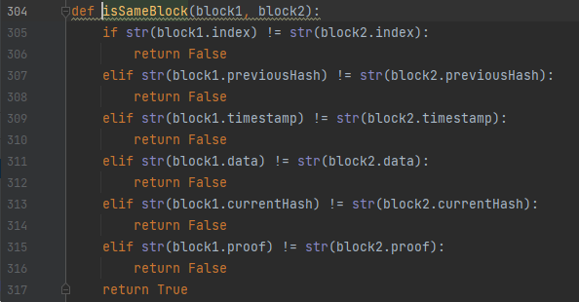

genesisBlock과 bcToValidateForBlock을 비교하며 정합성 검사 실행

bcToValidateForBlock의 길이만큼 돌리며
genesisBlock과 bcToValidateForBlock을 비교하며 정합성 검사 실행

모든 검사를 통과하면 True 반환 후 로직 종료

트랜잭션의 데이터를 추가하기 위한 요청
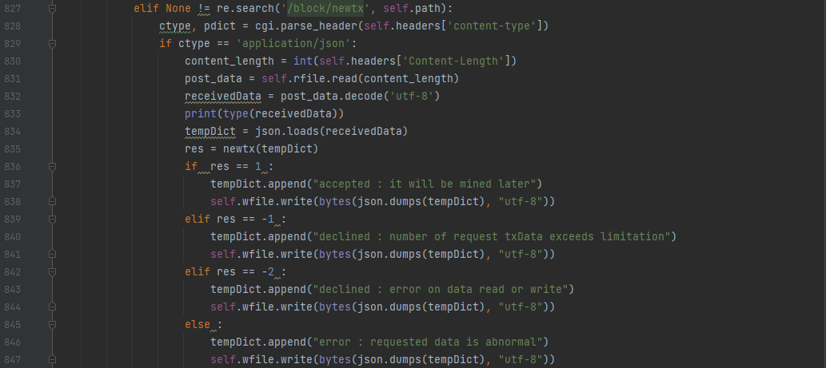
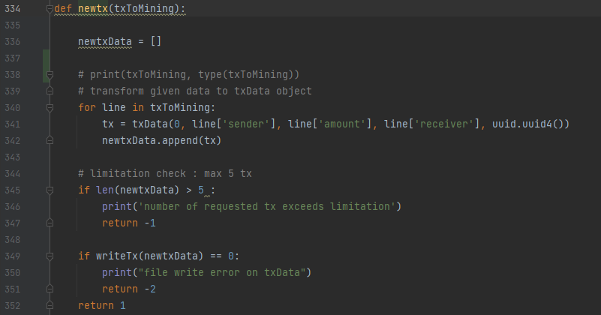
트랜잭션 데이터를 담을 배열

위 /block/validateBlock 과 동일
반복문을 통해 패러미터로 받은 값들을 추출해 트랜잭션 객체 구성
그 후, 상기 배열에 추가
트랜잭션의 기본 구성

1 반환시, 트랜잭션 추가

POST로 트랜잭션 데이터가 5개 이상 들어오면 -1 반환 후 종료
-1 반환시, 트랜잭션 추가하지 않음 ( 지정한 트랜잭션 입력 한계 초과 )

-2 반환시, 트랜잭션 추가하지 않음 ( Input / Output Error )
writeTx를 실행하여 반환값이 0일 경우, -2 반환 후 로직 종료
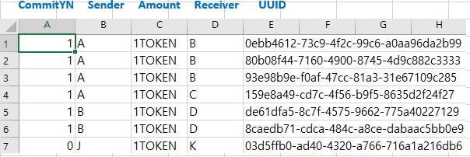

그 외의 경우, 비정상적인 요청으로 예외처리
로직 정상 처리 시, 1 반환

[트랜잭션의 실제 구성]

새로운 트랜잭션 값을 쓰기 위한 로직 실행

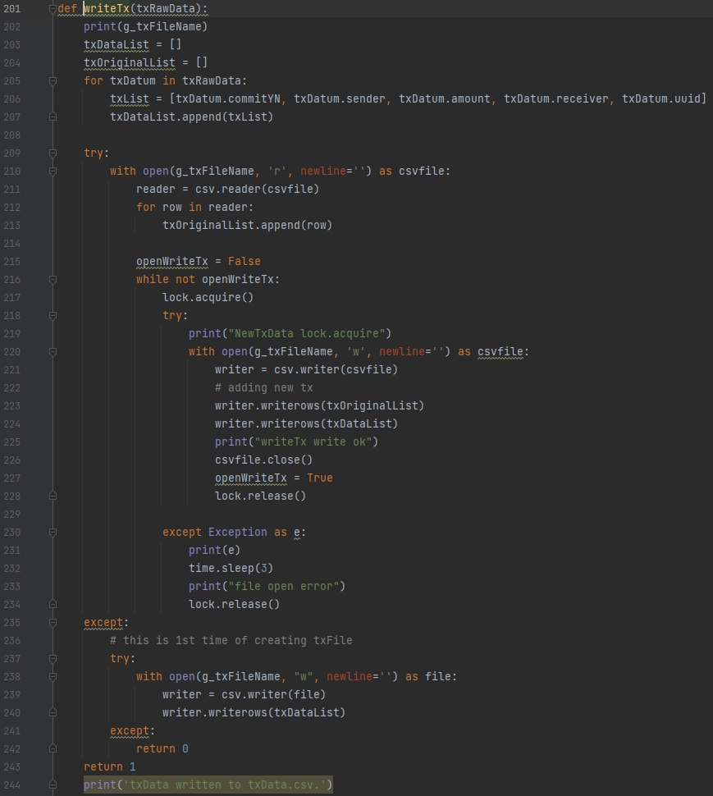
newtx에서 넘긴 newtxData 속의 요소들을 이용해 구성한 배열을 담을 배열
txData.csv에서 읽은 트랜잭션 데이터를 담을 배열

txRawData ( newtxData ) 를 이용해 txList 구성 후, txDataList에 추가

txData.csv의 데이터들을 row 단위로 추출
그 후, txOriginalList에 추가

[/block/newtx 의 흐름]
openWriteTx 가 True가 될 때까지 반복문 실행
리소스 확보

txData.csv를 쓰기모드로 열어 writer 변수로 선언

txOriginalList의 값 추가
txDataList의 값 추가

txData.csv 닫기
반복문 종료 위해 openWriteTx 값 수정
리소스 반환

에러 발생 시, 3초 간격을 두고 리소스 반환

기존에 txData.csv가 없을 경우 새로 작성

예외사항 발생 시, 0 반환 => newtx 함수에서 별도의 처리 거침
정상적으로 완료 시, 1 반환

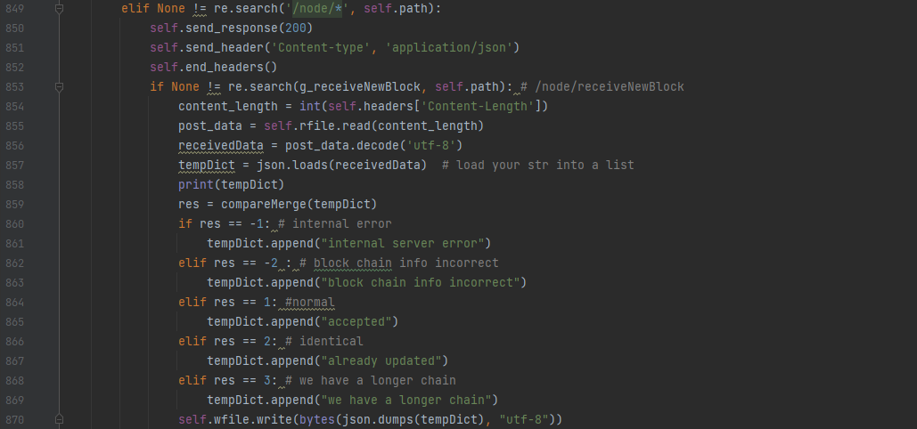
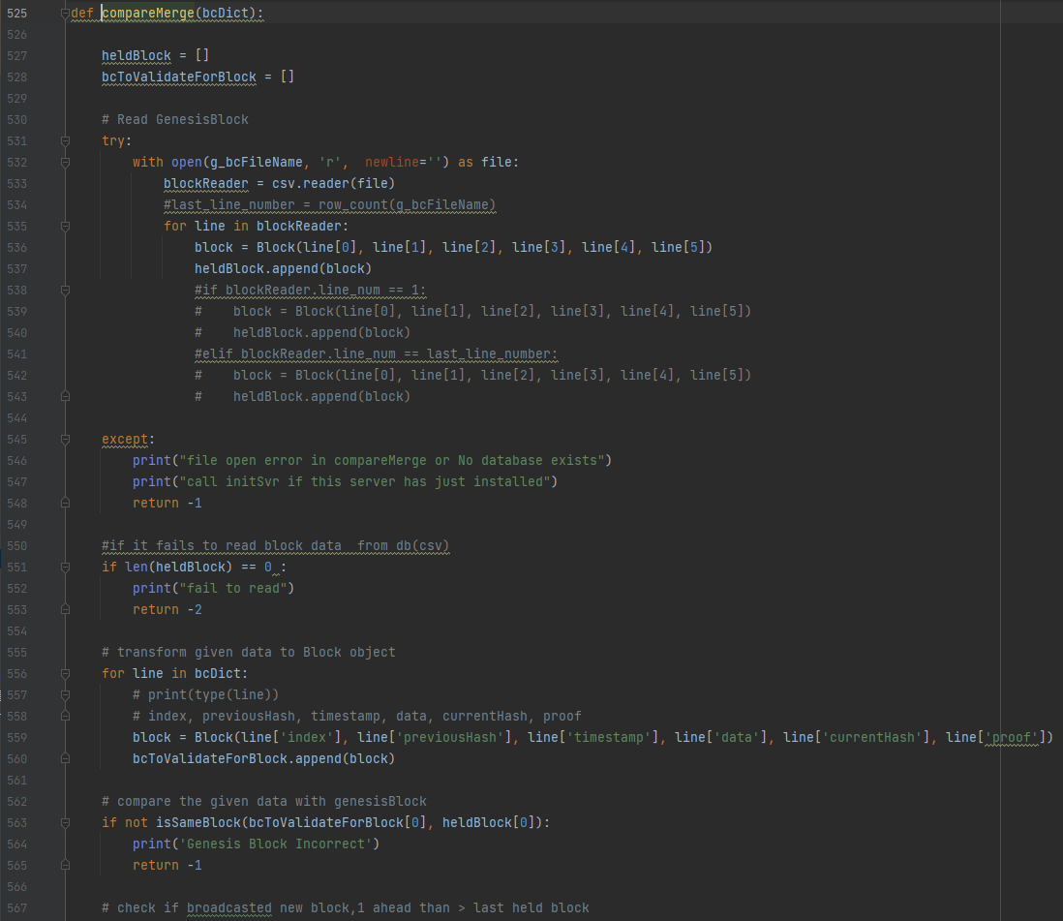
자신의 blockchain.csv에서 데이터를 가져와 담을 배열
패러미터로 받은 bcDict ( tempDict ) 에서 데이터를 가져와 담을 배열
새로운 블록의 정보를 받아오기 위한 요청

자신의 blockchain.csv에서 데이터를 추출해 Block객체로 형성
그 후, heldBlock에 추가
자신의 블록 정보와 최신 블록 정보를 비교/처리하기 위한 로직

-1 반환 시, 자신의 블록 데이터에 에러 존재

-2 반환 시, 자신의 블록 데이터에 에러 존재

1 반환 시, 블록 데이터가의 갱신이 정상적으로 처리됨

2 반환 시, 블록 데이터가 최신이기에 수행할 작업 없음

3 반환 시, 내가 전파하지 않은 블록 정보 존재. 전파해야 할 것으로 보임

blockchain.csv를 읽어올 수 없을 경우 -1 반환 후 로직 종료

blockchain.csv에서 읽어온 값이 없을 경우, -2 반환 후 로직 종료

패러미터로 받은 bcDict ( tempDict )의 요소를 추출하여 Block객체 구성
그 후, bcToValidataForBlock에 추가

두 배열에 담긴 블록 데이터의 정합성 검사
이상 있을 경우, -1 반환 후 로직 종료

isValidNewBlock의 4가지 조건 중 하나라도 부합하지 않으면 이하의 로직 실행
- 새로운 블록 정보를 받았는데, 자신의 블록 정보와 브로드캐스트 블록 정보의 길이가 같지 않은 상황
- 길이의 차이에 따라 별도의 로직으로 처리가 갈라짐

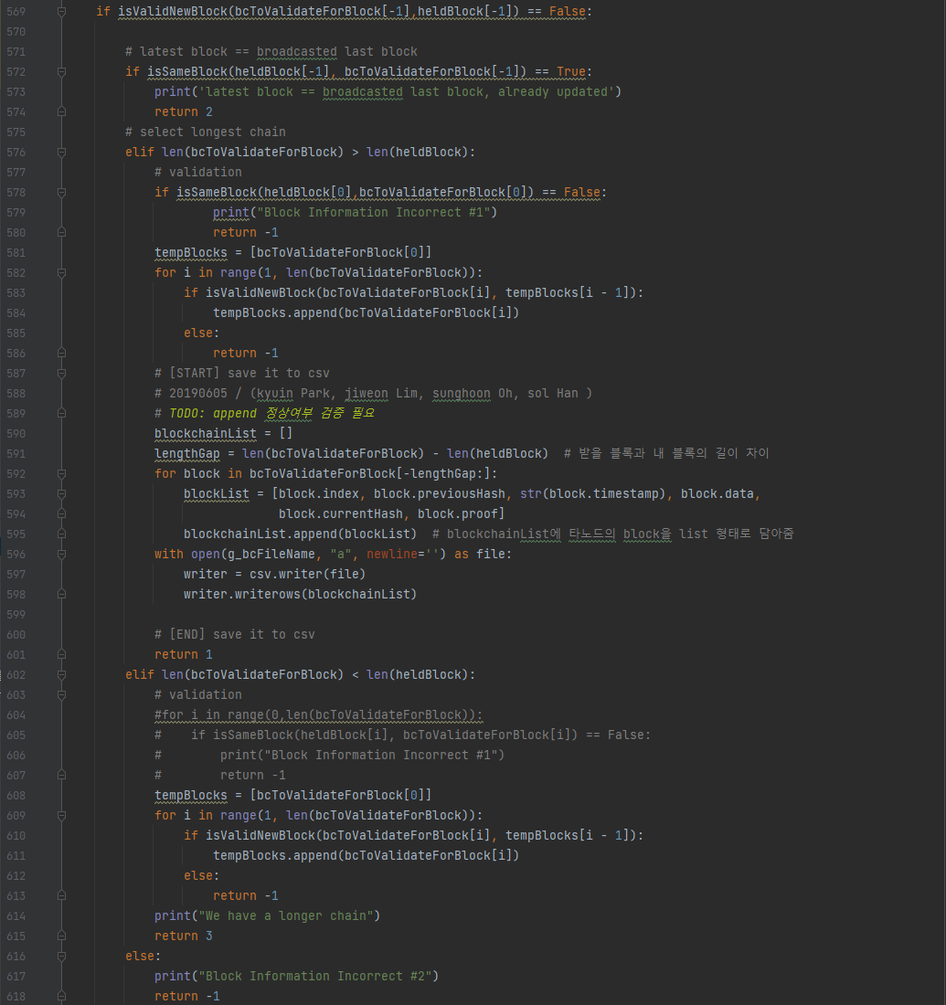

두 배열의 마지막 블록의 정합성 결과가 동일할 경우, 2반환 후 로직 종료

브로드캐스트 블록이 자신의 블록보다 더 많을 경우

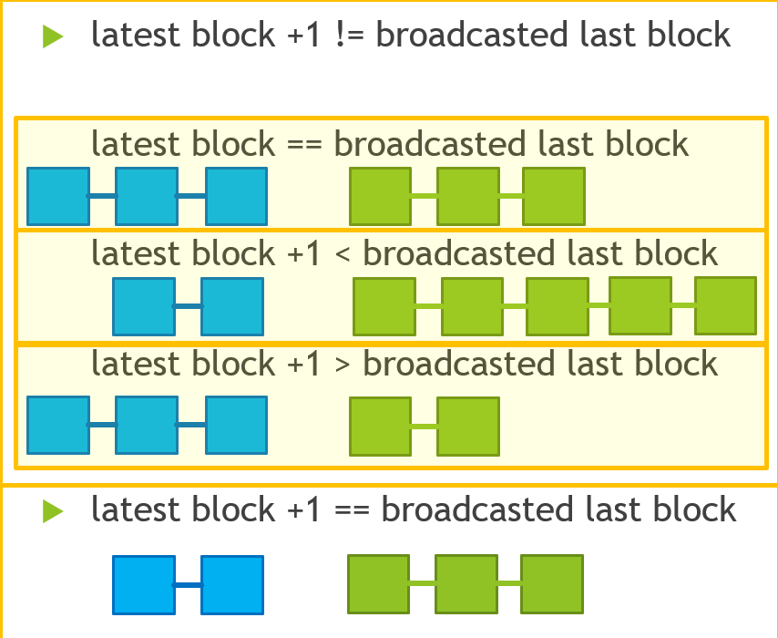
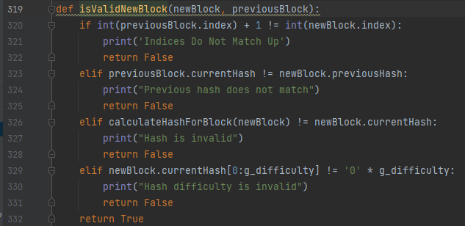
첫 블록 ( 제네시스블록 )이 다르면 애초에 블록 데이터의 에러이니, -1 반환 후 로직 종료
이전 블록의 index + 1 != 새로운 블록의 index일 경우, False
브로드캐스트 블록의 첫 블록을 tempBlocks 배열에 추가

이전 블록의 해시 != 새로운 블록의 이전 해시일 경우, False
브로드캐스트 블록과 tempBlocks 를 비교하며 True 반환 시,
tempBlocks 에 브로드캐스트 블록 정보를 추가

False 반환 시, -1 반환 후 로직 종료
새로운 블록의 해시 함수 결과 != 새로운 블록의 해시값일 경우, False

새로운 블록의 난이도 != 최초 설정 난이도일 경우, False
새로운 블록의 정보를 담을 배열 선언

두 배열의 길이 차이만큼 반복문을 돌려, 새로운 블록 정보를 blockList에 추가

blockList를 앞서 선언한 blockchaninList에 추가

blockchain.csv를 쓰기모드로 열어 blockchainList의 값 추가

정상적으로 처리 완료 후 1 반환

브로드캐스트 블록이 자신의 블록보다 적을 경우

브로드캐스트 블록의 첫 블록을 tempBlocks 배열에 추가

브로드캐스트 블록과 tempBlocks 를 비교하며 True 반환 시,
tempBlocks 에 브로드캐스트 블록 정보를 추가

False 반환 시, -1 반환 후 로직 종료

[/node/receiveNewBlock 의 흐름]
최종적으로 3 반환 후 로직 종료

두 배열의 마지막 블록의 정합성 결과에서 에러날 경우, -1반환 후 로직 종료

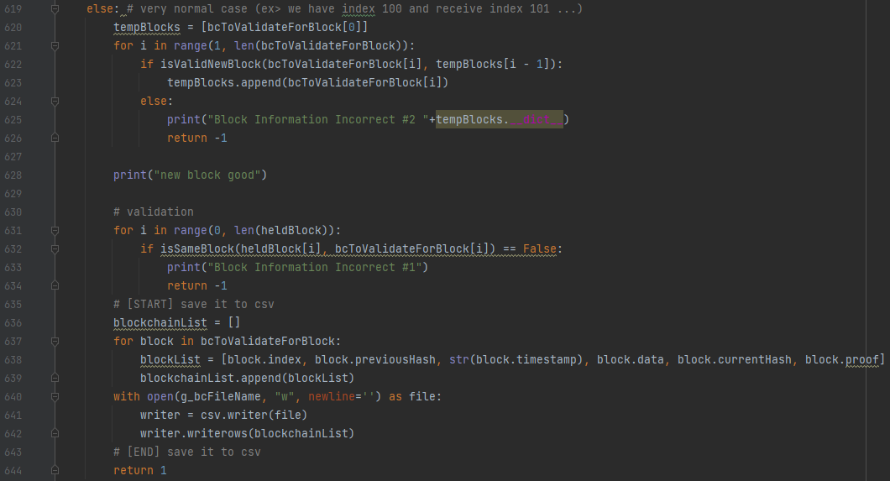
브로드캐스트 블록의 첫 블록을 tempBlocks 배열에 추가
두 블럭의 길이가 같은 상황에서, 새로운 블럭의 정보를 받은 경우

브로드캐스트 블록과 tempBlocks 를 비교하며 True 반환 시,
tempBlocks 에 브로드캐스트 블록 정보를 추가

False 반환 시, -1 반환 후 로직 종료

브로드캐스트 블록과 자신의 블록 정보를 비교
False 뜨면 정합성 에러

False 반환 시, -1 반환 후 로직 종료

브로드캐스트 블록의 정보를 하나하나 불러와 blockList에 저장
그 후, blockList를 blockchainList 에 추가

blockchain.csv를 쓰기모드로 열어 blockchainList의 값 추가

정상적으로 처리 완료 후 1 반환

[요청 에러 시의 예외 처리]

요청이 비정상적으로 들어왔을 경우 StatusCode 404 반환

